Лист1
Изображение | 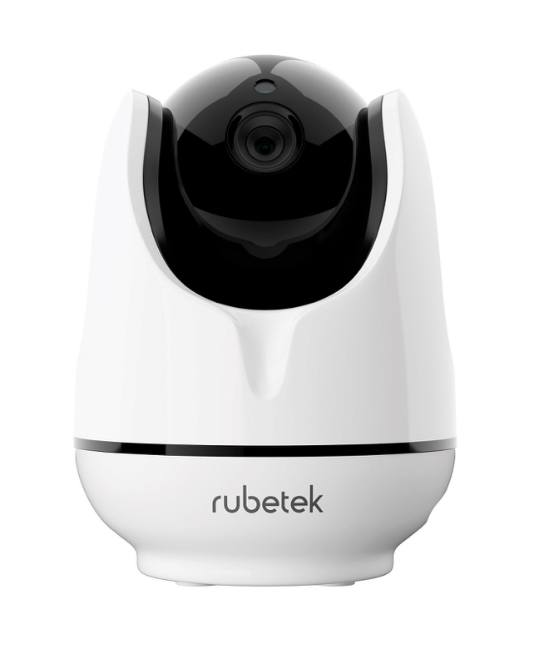
ОСНОВНЫЕ ХАРАКТЕРИСТИКИ
Наименование | Поворотная Wi-Fi камера rubetek RV-3404
Модель | RV-3404
Тип камеры | IP/поворотная
Качество съемки | HD 720р (1280x720)
Сенсор изображения | 1 Мпикс, CMOS
Объектив | 3.6 мм
Угол обзора | 60°
Горизонтальный угол поворота | 355°
Вертикальный угол поворота | 90°
Режим день/ночь | Автоматически
Минимальная освещенность | 0.1 Люкс
ИК-подсветка | 11 светодиодов
Дальность ИК-подсветки | до 10 м
Фото с камеры онлайн | есть
Запись в память телефона онлайн | есть
Запись по датчику движения | Есть (на карту памяти)
Запись в облако *Сервисы облачного хранилища | Яндекс.Диск/Google Drive *Только при наличии Центра управления СС1 или Панели управления RCP-03
Датчик движения | есть
Автослежение *Фиксирует движения и, как только движущийся объект обнаружен, начинается отслеживание его перемещения | отсутствует
Двусторонняя аудиосвязь | есть
Поддержка ONVIF | есть
Звуковая сирена | есть
Push-уведомление при срабатывании датчиков | есть
Push-уведомление при отключении электропитания | нет
SMS-уведомление | нет
Цифровое увеличение | есть
Формат сжатия видео | H.264
Частота кадров | макс. 15 к/с
Формат сжатия аудио | G.711
Функция Smart Link *Подключение внешних беспроводных датчиков | до 64 датчиков (RF 433 МГц)
Беспроводная связь с датчиками | ASK eV1527, 433,92 МГц
Тип подключения | Wi-Fi/Ethernet
Беспроводная сеть Wi-Fi | 802.11 b/g/n 2.4 ГГц
Поддержка сетей 5 ГГц | отсутствует
Проводная сеть | Ethernet 10/100 Мбит/с, RJ45
Поддержка PoE *Позволяет передавать питание и данные через один Ethernet кабель | отсутствует
Питание | DC 5V, 1,5A
Длина провода питания | 1,2 м
Резервное питание | отсутствует
Поддержка micro SD | до 64 ГБ
Мобильное приложение | Android/iOS
Обновление ПО камеры по воздуху | есть
Способ крепления | настольная/настенная
Настенный кронштейн | в комплекте
Рабочая температура | -10 ºС…+50 ºС
Рабочая влажность | до 80%, без конденсата
Габариты устройства | 99,5x99x125 мм
Вес устройства | 281 г
Габариты упаковки | 167x174x103 мм
Вес упаковки | 725 г

ДОПОЛНИТЕЛЬНО
Штрихкод | 4627130224012
Страна происхождения товара | Китай
Бренд | Rubetek
ТНВЭД | 8525809109
ИЗГОТОВИТЕЛЬ | Шэньчжэнь ЖИКУ Технолоджи Лимитед, Офис 1101, Башня В, Хайсонг Мэнсион, Тайран-роуд 9, Чегонгмиао, Шэньчжэнь, Гуандун, 518040, Китай
ИМПОРТЕР | ООО «РУБЕТЕК РУС», 143026, г. Москва, территория инновационного центра «Сколково», Большой бульвар, д. 42, стр. 1, 1 этаж, часть помещения No334, рабочее место No31
Гарантия | 1 год
Срок службы | 3 года

КОМПЛЕКТАЦИЯ
Камера RV-3404 | 1 шт
Инструкция | 1 шт
Гарантийный талон | 1 шт
Крепежный набор | 1 шт
Скрепка | 1 шт
Кронштейн | 1 шт
Провод питания 1,2 м | 1 шт
USB- адаптер DC 5V, 1,5A | 1 шт

УПАКОВКА
Фото упаковки | 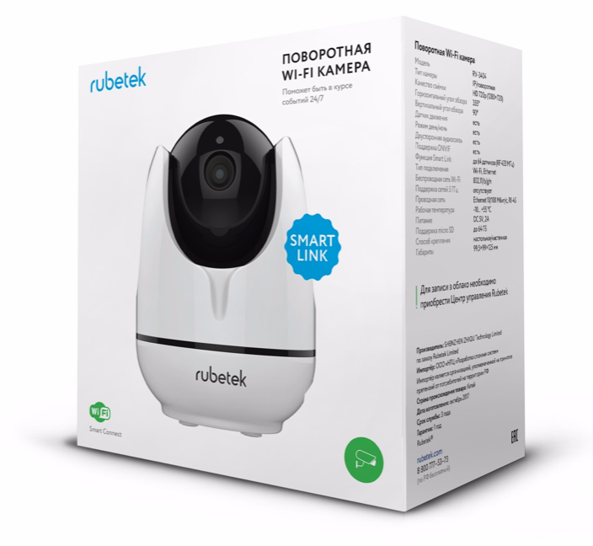 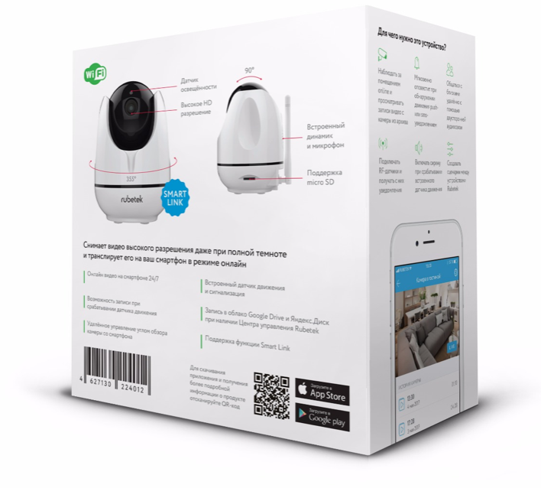

CСЫЛКА НА МЕДИАТЕКУ
Сток изображений | https://rubetek.com/media/photos/povorotnaya-wi-fi-kamera-3404/

